关系图
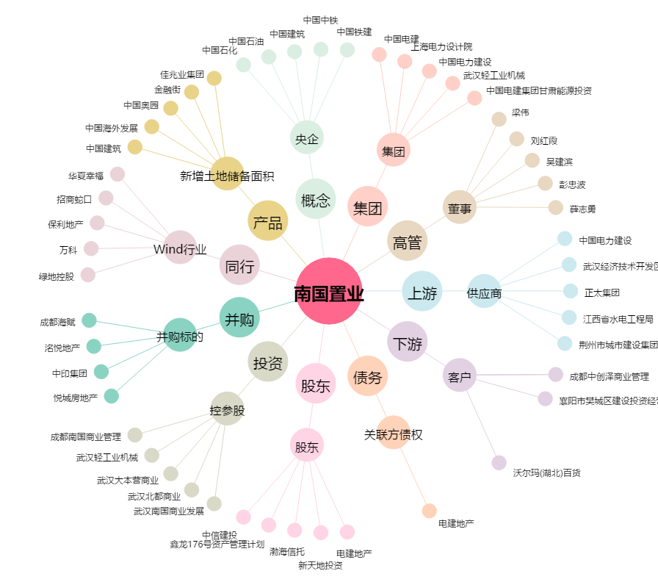
南国置业[002305.SZ] - 关系概览图

